Sheet1
UAS PRAKTIKUM PRIMA TJANDRA PUTRA ( G.211.20.0098 )

Matriks Perbandingan antar kriteria
 | C1 | C2 | C3 | C4
C1 | 1 | 5 | 2 | 3
C2 | 0 | 1 | 3 | 7
C3 | 0 | 0 | 1 | 3
C4 | 0 | 0 | 0 | 1

Matriks Pairwise Comparation antar kriteria
 | C1 |  |  | C2 |  |  | C3 |  |  | C4
 | l | m | u | l | m | u | l | m | u | l | m | u
C1 | 1 | 1 | 1 | 2 | 2.5 | 3 | 0.5 | 1 | 1.5 | 1 | 1.5 | 2
C2 | 0.333 | 0.4 | 0.5 | 1 | 1 | 1 | 1 | 1.5 | 2 | 3 | 3.5 | 4
C3 | 0.667 | 1 | 2 | 0.5 | 0.667 | 1 | 1 | 1 | 1 | 1 | 1.5 | 2
C4 | 0.5 | 0.667 | 1 | 0.25 | 0.285 | 0.333 | 0.5 | 0.667 | 1 | 1 | 1 | 1

Fuzzy Tringular Number
l | m | u
4.5 | 6 | 7.5
5.333 | 6.4 | 7.5
3.167 | 4.167 | 6
2.25 | 2.619 | 3.333
15.25 | 19.186 | 24.333

Nilai Sintesis Fuzzy untuk Kriteria
 | l | m | u
C1 | 0.185 | 0.313 | 0.492
C2 | 0.219 | 0.334 | 0.492
C3 | 0.130 | 0.217 | 0.393
C4 | 0.092 | 0.137 | 0.219

Menentukan derajat keanggotaan dari masing-masing kriteria.
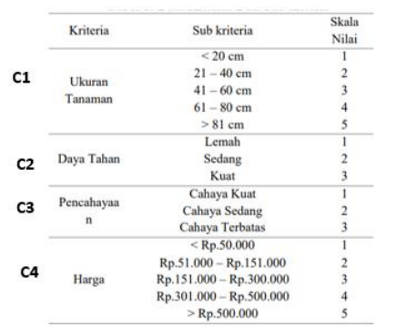

A. Perbandingan kriteria Ukuran Tanaman dengan kriteria lainnya :
C1 >= C2 = |  | 1.408
C1 >= C3 = |  | 1
C1 >= C4 = |  | 1
maka diperoleh :
nilai minilmal dari perbandingan = |  |  |  | 1

B. Perbandingan kriteria Daya Tahan dengan kriteria lainnya :
C2 >= C1 = |  | 1
C2 >= C3 = |  | 1
C2 >= C4 = |  | 1
maka diperoleh :
nilai minilmal dari perbandingan = |  |  |  | 1

C. Perbandingan kriteria Pencahayaan dengan kriteria lainnya :
C3 >= C1 = |  | 1.055
C3 >= C2 = |  | 0.874
C3 >= C4 = |  | 1
maka diperoleh :
nilai minilmal dari perbandingan = |  |  |  | 0.874

D. Perbandingan kriteria Harga dengan kriteria lainnya :
C4 >= C1 = |  | 0.282
C4 >= C2 = |  | 0
C4 >= C3 = |  | 0.990
maka diperoleh :
nilai minilmal dari perbandingan = |  |  |  | 0

Normalisasi Bobot Vektor untuk Kriteria
Kriteria | C1 | C2 | C3 | C4 | TOTAL
W\' | 1 | 1 | 0.874 | 0 | 2.874
W | 0.348 | 0.348 | 0.304 | 0 | 1.000

Alternatif | Tanaman
A1 | Bambu Cina
A2 | Bambu Kuning
A3 | Kaktus Minima Blue
A4 | Oxalis ( kupu-kupu )

Matriks pembobotan masing masing alternatif :
Alternatif | C1 | C2 | C3 | C4

A1 | 3 | 3 | 2 | 2
A2 | 5 | 3 | 2 | 2
A3 | 1 | 1 | 3 | 1
A4 | 2 | 1 | 3 | 1

Perhitungan bobot kriteria dengan alternatif
Alternatif | C1 | C2 | C3 | C4 | Nilai

A1 | 1.0437071032 | 1.0437071032 | 0.60839052901 | 0 | 2.696
A2 | 1.7395118387 | 1.0437071032 | 0.60839052901 | 0 | 3.392
A3 | 0.34790236775 | 0.34790236775 | 0.91258579351 | 0 | 1.608
A4 | 0.6958047355 | 0.34790236775 | 0.91258579351 | 0 | 1.956

PERANGKINGAN
Alternatif | Tanaman |  | NILAI | RANKING
A1 | Bambu Cina |  | 2.696 | 2
A2 | Bambu Kuning |  | 3.392 | 1
A3 | Kaktus Minima Blue |  | 1.608 | 4
A4 | Oxalis ( kupu-kupu ) |  | 1.956 | 3

Hasil diperoleh dengan menggunakan perhitungan fuzzy AHP
Tanaman terbaik adalah Tanaman BAMBU KUNING ( A2 )

